ATSAKO LAIKAS
Paketo išsiuntimas į ryšio terpę t_siunt |  | =K/R | Uždavinys |  |  |  |  | Uždavinys
Paketo sklidimas ryšio terpe t_sklid |  | =L/V | Atkarpos K-V ilgis 100 km. Sparta visose atkarpose 2 Mbps. Koks minimalus RTT ping‘ui iš K į V, jei kontrolinio paketo dydis 2000 bitų? |  |  |  |  | Pilno žiedo ilgis buvo X km. Atkarpos K-V ilgis Y km. Sparta visose atkarpose 10 Gbps (didelė, siuntimų laikų nevertinti). Koks minimalus galimas RTT ping‘ui iš K į V

 | atstumas tarp tinklo mazgų | L
 | signalo sklidimo greitis m/s | V |  |  |  |  |  | X | 1000 |  |  | km | X | 5000 |  |  | km
 | paketo ilgis (bitais) | K | L | 100000 |  | m |  | Y | 100 |  |  | km | Y | 1000 |  |  | km
 | tinklo greitaveika (bps) | R | R | 2000000 |  | bps |  | R | 10 |  |  | Gbps | R | 10 |  |  | Gbps
 |  |  | K | 2000 |  | bitų |  | V | 200000000 |  | m/s
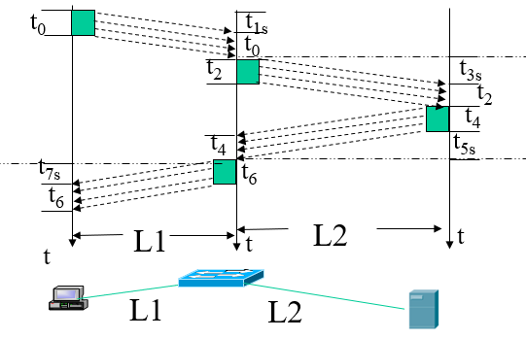 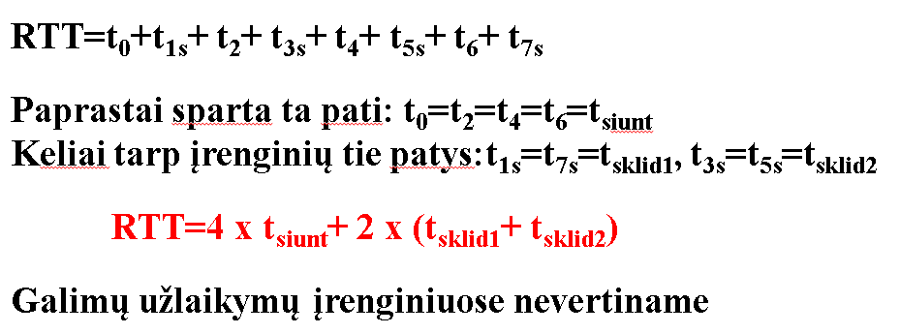 |  |  | V | 200000000 |  | m/s |  | K | 2000 |  | bitų

 |  |  | Tsklid |  | 0.001 |  | s | L | 1800000 |  | m |  | L | 8000000 |  | m
 |  |  | Tsiunt |  | 0.006 |  | s
 |  |  | RTT |  | 0.007 |  | s | Tsklid |  | 0.009 |  | s | Tsklid |  | 0.04 |  | s
 |  |  |  |  |  |  |  | Tsiunt |  |  |  | s | Tsiunt |  |  |  | s
 |  |  |  |  |  |  |  | RTT |  | 0.009 |  | s | RTT |  | 0.04 |  | s

 |  |  |  |  |  |  |  | L apskaičiuotas (Žiedos ilgis - atkarpa)

